Мебель-трансформер
РАБОЧИЕ МЕСТА ДЛЯ ДОМАШНЕГО ОФИСА

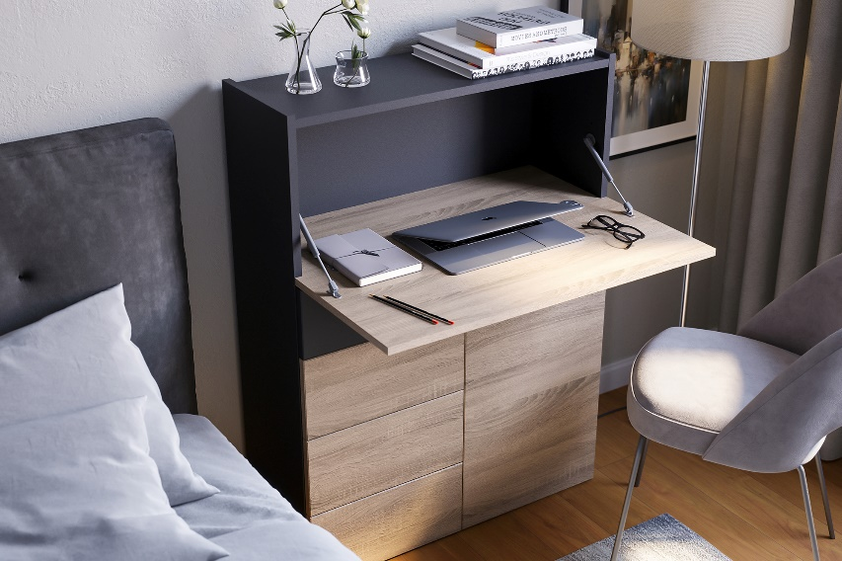
 |  |  | Приемущества: Компактные и мультифункциональные домашние рабочие места Pro-Trade с легкостью превращают любое помещение в удобный офис. Выдвижная столешница без лишних хлопот трансформирует домашнюю мебель в рабочее место, а предусмотренные ящики и углубления позволяют хранить как рабочие принадлежности, так и домашние мелочи. Малые габариты, минималистичный дизайн и 6 вариантов декоров помогут элементам вписаться в любой существующий интерьер. Надежная и устойчивая конструкция столешницы выдержит до 10 кг веса и позволит разместить все необходимые для работы вещи.

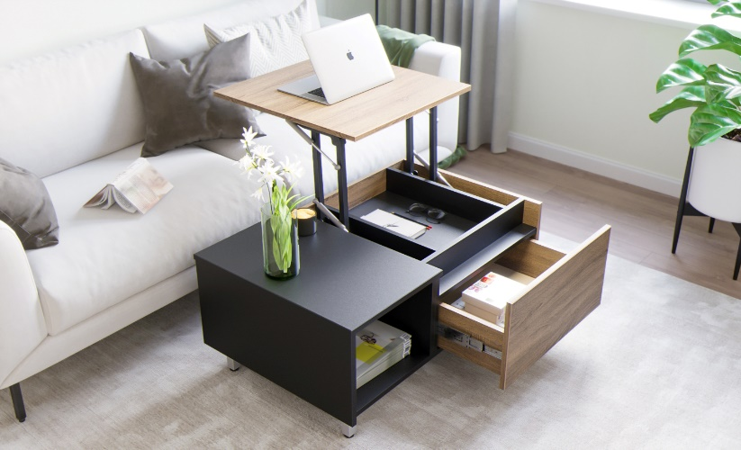

 |  | Основные декоры |  |  | Акцентные декоры

 |  |  |  | Венге мали |  | Аляска белый

 |  |  |  | Дуб бардолино |  | Антрацит

 |  |  |  | Дуб арлингтон

Наименование | Артикул | Изображение |  |  | Размеры Ш*Г*В, мм | Цена, руб
Комод | Т100/20/3960 | 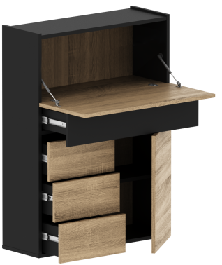 |  |  | В сложенном виде: 800*350*1140 В разложенном виде: 800*675*1140 | 30,301.20
Стол-трансформер | СП380/21/0087 | 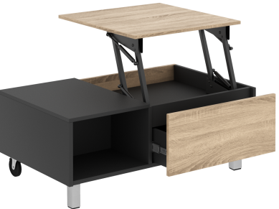 |  |  | В сложенном виде: 1000*620*415 В разложенном виде: 1000*952*733 | 21,549.60
Подсветка для комода |  | 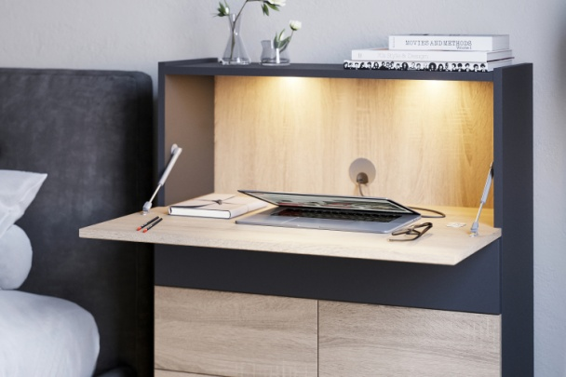 |  |  |  | 3,000.00

Техническое описание:
Основной материал: ЛДСП т18 EGGER, KS.
Комод: Может выполнять функцию как комода (системы хранения) так и рабочего места. Столешница легко опускается благодаря доводчику и хорошо фиксируется в вертикальном положении. В конструкции присутствуют выдвижные ящики с системой Push-to-Open, а также распашной фасад за которым установлена регулируемая полка. В задней стенке комода предумотрен пропуск для кабеля. Изделие может быть укомплектовано светодиодной подсветкой над рабочим местом.

Стол-трансформер: Может выполнять функцию как журнального стола так и рабочего места. Столешница легко поднимается и опускается благодаря механизму. Так же в конструкции присутствует вместительный выдвижной ящик с системой Push-to-Open. Стол установлен на высокие опоры 100мм, а так же на колёсные опоры для возможности лёгкого перемещения.

